Тест-кейсы
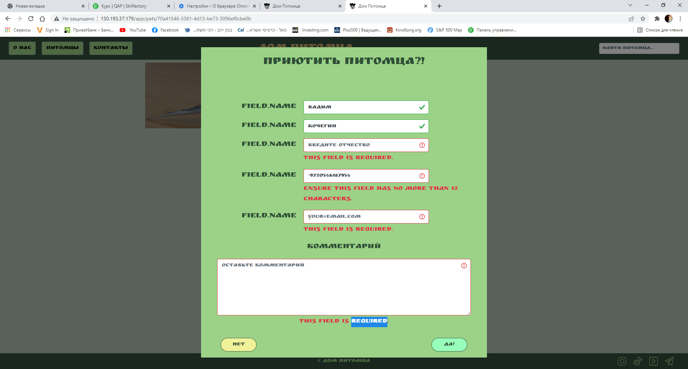
Тест-кейсы | Функциональное тестирование "Дом Питомца" http://130.193.37.179/app/pets
Исполнитель | Кочегин Вадим Александрович QAP-72
Окружение | Google Chrome Версия 99.0.4844.74, Windows 11 Pro ver.21H2
№ | приоритет | вид тестирования | предусловие | шаги | ожидаемый результат | результат | комментарии
ТК 1 | High | Негативный приютить животное | 1 В браузере открыта страница http://130.193.37.179/app/pets 2 На главной странице сайта выбрать животное со статусом "без дома" например Гоша. | 1 На странице выбранного жтвотного нажимаем кнопку "приютить" 2 вводим данные имя Вадим фам. Кочегин тел +972546187954 3 Нажатие на кнопку "да", для подтверждения сохранения данных | Выдаст ошибку о не полном или ошибочном вводе данных | pass | получаем сообщения о ошибке (screen 1)
ТК 2 | High | Позитивный Тестирование кнопок-ссылок на соц.сети в подвале сайта . | В браузере открыта страница http://130.193.37.179/app/pets | 1) На странице "питомцы" в правом нижнем углу подвала сайта найти иконки с изображением соц.сетей instagram, tik-tok, youtube, telegram. 2) Кликнуть на иконку соц. сети "instagram","tik-tok", "youtube", "telegram". | При клине на иконку соц. сети, в новой вкладке баузера открывается соответствующая соц. сеть. Открытой остается страница сайта | fail | переход на социальне сети не приосходит

